Feuil1
Process de résolution de probleme
Résolution en groupe

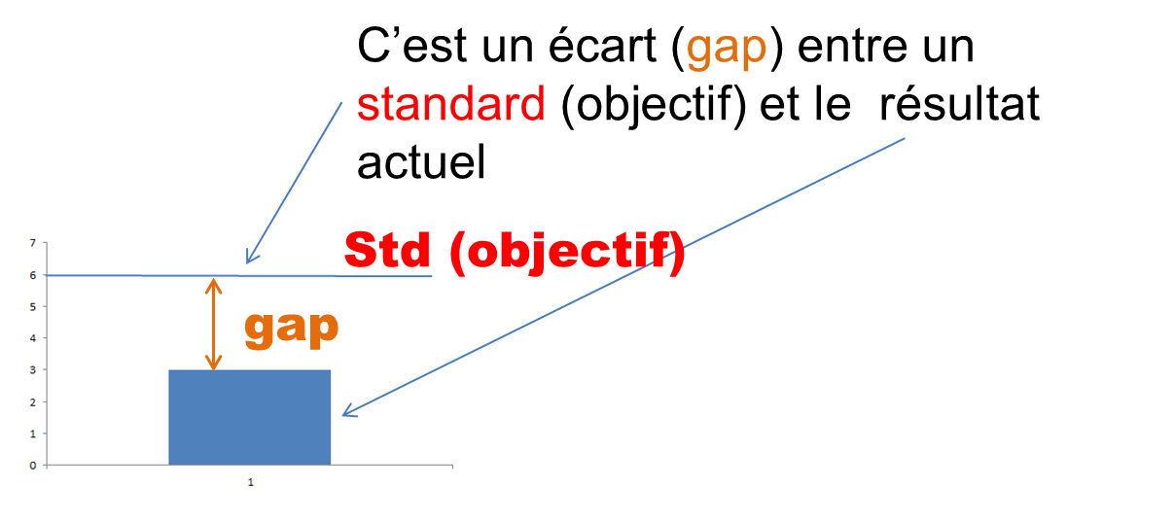
 |  |  | Identifier le GAP |  |  |  |  |  |  |  |  |  | Le contexte (objectif), gap à combler
 |  |  |  |  |  |  |  |  |  |  |  |  | est déjà posé (sauf si l'objet est de le définir)
 |  |  |  | Définir l'objectif si nécéssaire
 |  |  |  | (client, strategie, interactions)

 |  |  |  |  |  | Un GAP à combler |  |  |  |  |  |  |  |  | Un Objectif partagé

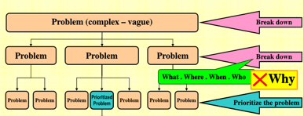
 |  |  | Décomposer ce GAP |  |  |  |  |  | Utilisation de l'expertise du groupe, la décomposition / recherche de cause se fait en mode
 |  |  | en (sous) problemes (quoi, quand, qui...) |  |  |  |  |  | Brainstorming
 |  |  |  | Selectionner celui /ceux
 |  |  |  | que l'on va traiter
 |  |  |  |  | Critères : Importance / Urgence
 |  |  |  |  | potentiel d'evolution |  |  |  | générer… |  |  | … Puis classer (élimnier eventuellement)
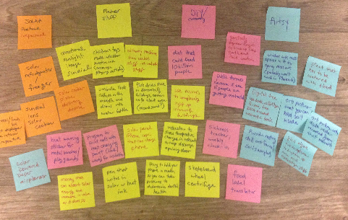
 |  |  |  |  |  | Un ou plusieurs pbs à
Collecte de données |  |  |  |  |  | résoudre
 | sur le terrain
 |  |  | Identifier le process lié a ce probleme
 |  |  |  | Trouver le point de cause

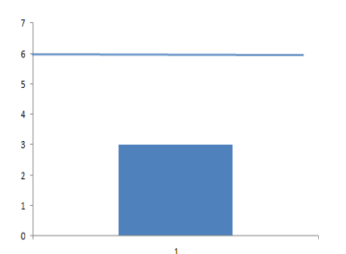
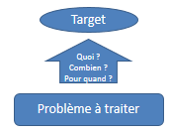
 |  |  |  |  |  | Le/les probleme que l'on
 |  |  |  |  |  | va traiter spécifiquement
 |  |  | Définir la partie du gap que l'on va combler
 |  |  |  | combien, et quand. |  |  |  |  |  |  | Idem
 |  |  |  | pas toujours 100%

 |  |  |  |  |  | Une Target (SMART)

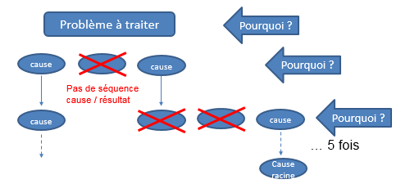
 |  |  |  | Analyser le probleme traité pour trouver |  |  |  |  |  |  |  | Le brainstorming sur les causes est parfois suffisant pour déterminer
 |  |  |  | les causes racines |  |  |  |  |  |  |  | les cause racines. Développer le 5 pourquoi que si nécessaire
 |  |  |  |  | 5 pourquoi ? |  |  | pourquoi apparu ?
 |  |  |  |  |  |  |  | pourquoi pas detecté ?
 |  |  |  |  |  | Proposer des contremesures
 |  |  |  |  |  | associées à ces causes racines.

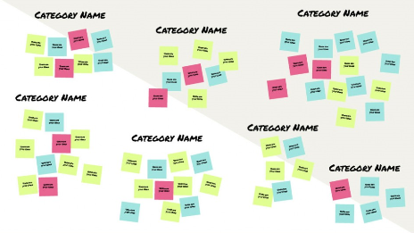
 |  |  |  |  |  |  |  |  | Générer aussi des C/M possibles |  |  |  |  | les regrouper
 |  |  |  |  |  | Causes racines
 |  |  |  |  |  | & contremesures possibles

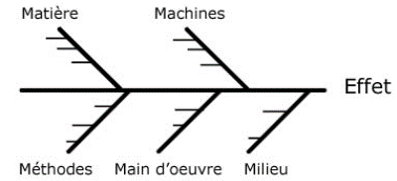
 |  |  |  |  | Selectionner / classer les contremesures

 |  |  |  |  |  |  | Liste de contremesures
 |  |  |  |  |  |  | que l'on va appliquer
 |  |  |  |  |  |  |  |  |  | 1er tour d'elimination ("approprié / pas appoprié")
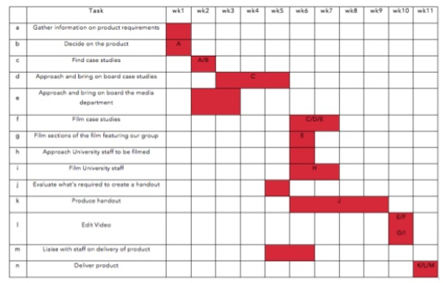
 |  | Rédiger le plan d'action |  |  |  |  |  |  |  | 2e tour : définition des critères & Matrice de decision

 |  |  |  |  | déroulement des
 |  |  |  |  | CM dans le temps

 |  |  |  |  |  |  |  |  |  |  | Idem

